Frango-Assados
FICHA TÉCNICA DE PRODUTO

DESCRIÇÃO DO PRODUTO:
Nome do Produto: | Embalagem para Frango/Assados Preta
Comprimento / Diâmetro Produto (milímetros) | 255mm / 182mm diâmetro
Altura Produto (milímetros) | 125mm
Largura Produto (milímetros) | 185mm
Capacidade Produto (kg, Litros, Unidades etc.): | 2.300ml
Matéria Prima do produto: | Pet PCR Grau Alimentício-Certificado Anvisa-TAMPA
 | PS Natural - CORPO
Peso do Produto: | 0,040 Kg
NCM
DUN
EAN

DADOS TRANSPORTE: (Embalagem de Embarque)
Tipo Embalagem : | Caixa de Papelão
Quantidade p/ Embalagem : | 100 Unidades
Peso Bruto Caixa: | 4,200 Kg
Comprimento caixa ( cm): | 50cm
Largura caixa ( cm ) | 20cm
Altura caixa ( cm ) | 30cm

CARACTERÍSTICAS FISICA ( FOTO )
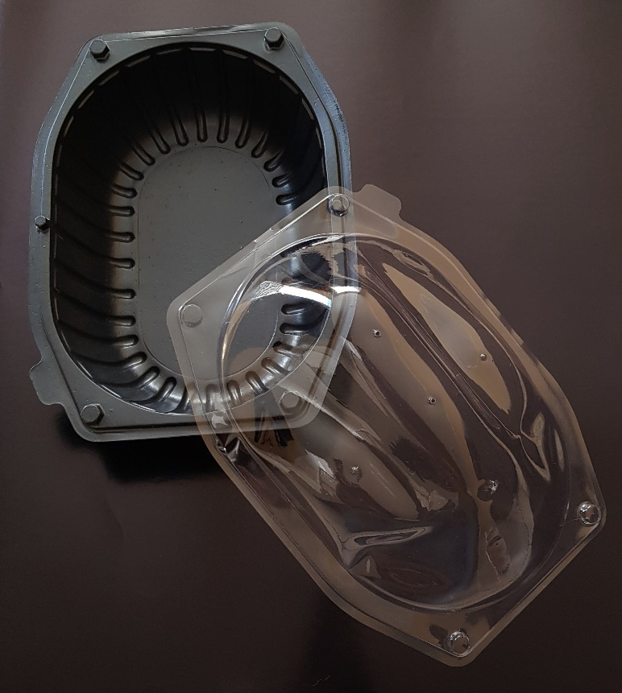

 |  | OK

32 Branca-Alta
FICHA TÉCNICA DE PRODUTO

DESCRIÇÃO DO PRODUTO:
Nome do Produto: | Forma para Bolo 32 Alta/Branca
Comprimento / Diâmetro Produto (milímetros) | 215mm diametro
Altura Produto (milímetros) | 90mm
Largura Produto (milímetros)
Capacidade Produto (kg, Litros, Unidades etc.): | 0,750 kg
Matéria Prima do produto: | Pet PCR Grau Alimentício-Certificado Anvisa-TAMPA
 | PET - CORPO
Peso do Produto: | 0,060 kg
NCM
DUN
EAN

DADOS TRANSPORTE: (Embalagem de Embarque)
Tipo Embalagem : | Caixa de Papelão
Quantidade p/ Embalagem : | 100 Unidades
Peso Bruto Caixa: | 5,800 kg
Comprimento caixa ( cm): | 50cm
Largura caixa ( cm ) | 20cm
Altura caixa ( cm ) | 30cm

CARACTERÍSTICAS FISICA ( FOTO )

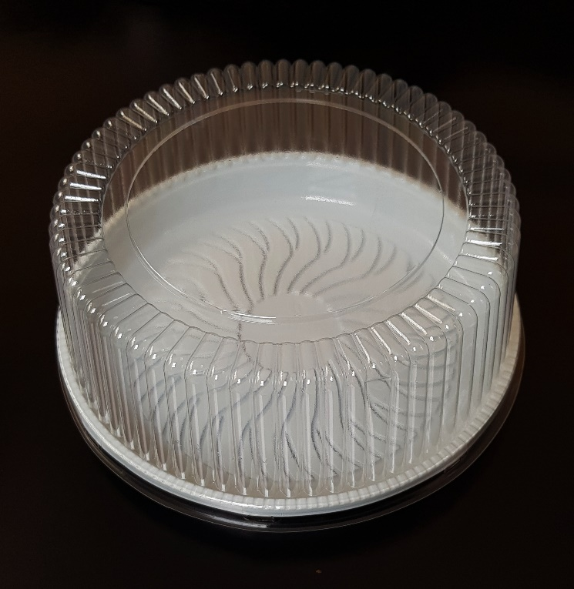

 |  | OK

32 Preta-Alta
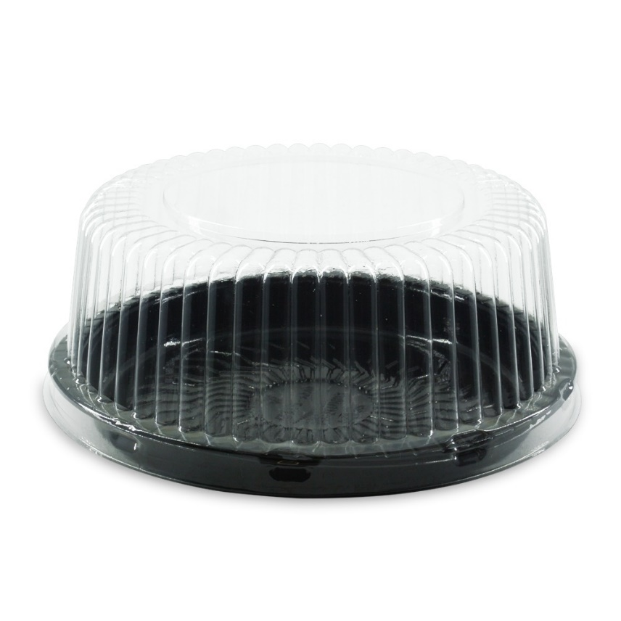
FICHA TÉCNICA DE PRODUTO

DESCRIÇÃO DO PRODUTO:
Nome do Produto: | Forma para Bolo 32 Alta/Preta
Comprimento / Diâmetro Produto (milímetros) | 215mm diametro
Altura Produto (milímetros) | 90mm
Largura Produto (milímetros)
Capacidade Produto (kg, Litros, Unidades etc.): | 0,750 kg
Matéria Prima do produto: | Pet PCR Grau Alimentício-Certificado Anvisa-TAMPA
 | PET - CORPO
Peso do Produto: | 0,060 kg
NCM
DUN
EAN

DADOS TRANSPORTE: (Embalagem de Embarque)
Tipo Embalagem : | Caixa de Papelão
Quantidade p/ Embalagem : | 100 Unidades
Peso Bruto Caixa: | 6,300 kg
Comprimento caixa ( cm): | 50cm
Largura caixa ( cm ) | 20cm
Altura caixa ( cm ) | 30cm

CARACTERÍSTICAS FISICA ( FOTO )

35 Branca-Alta
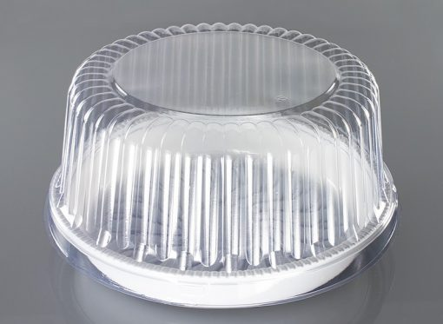
FICHA TÉCNICA DE PRODUTO

DESCRIÇÃO DO PRODUTO:
Nome do Produto: | Forma para Bolo 35 Alta/Branca
Comprimento / Diâmetro Produto (milímetros) | 190mm diametro
Altura Produto (milímetros) | 85mm
Largura Produto (milímetros)
Capacidade Produto (kg, Litros, Unidades etc.): | 0,500kg
Matéria Prima do produto: | Pet PCR Grau Alimentício-Certificado Anvisa-TAMPA
 | PET - CORPO
Peso do Produto: | 0,055 kg
NCM
DUN
EAN

DADOS TRANSPORTE: (Embalagem de Embarque)
Tipo Embalagem : | Caixa de Papelão
Quantidade p/ Embalagem : | 100 Unidades
Peso Bruto Caixa: | 5,800 kg
Comprimento caixa ( cm): | 50cm
Largura caixa ( cm ) | 20cm
Altura caixa ( cm ) | 30cm

CARACTERÍSTICAS FISICA ( FOTO )

 |  | ok

35 Branca-Baixa
FICHA TÉCNICA DE PRODUTO

DESCRIÇÃO DO PRODUTO:
Nome do Produto: | Forma para Bolo 35 Baixa/Branca
Comprimento / Diâmetro Produto (milímetros) | 181mm diametro
Altura Produto (milímetros) | 58mm
Largura Produto (milímetros)
Capacidade Produto (kg, Litros, Unidades etc.): | 0,040 kg
Matéria Prima do produto: | Pet PCR Grau Alimentício-Certificado Anvisa-TAMPA
 | PET - CORPO
Peso do Produto: | 0,50 kg
NCM
DUN
EAN

DADOS TRANSPORTE: (Embalagem de Embarque)
Tipo Embalagem : | Caixa de Papelão
Quantidade p/ Embalagem : | 100 Unidades
Peso Bruto Caixa: | 4,300 kg
Comprimento caixa ( cm): | 50cm
Largura caixa ( cm ) | 20cm
Altura caixa ( cm ) | 30cm

CARACTERÍSTICAS FISICA ( FOTO )

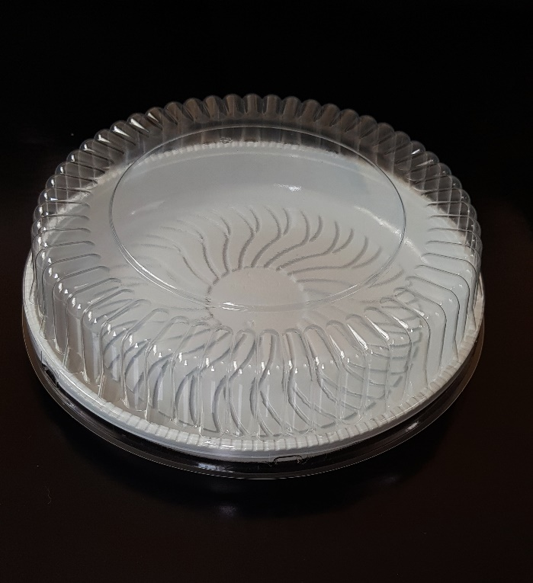

 |  | ok

63 Branca
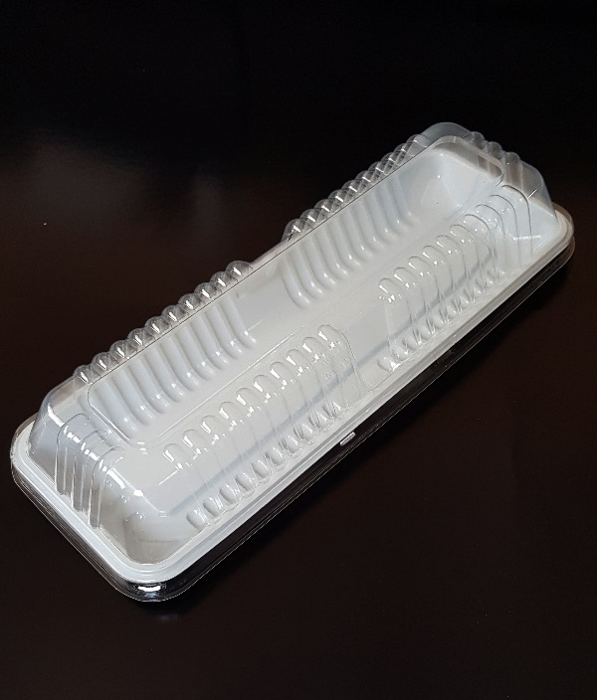
FICHA TÉCNICA DE PRODUTO

DESCRIÇÃO DO PRODUTO:
Nome do Produto: | Forma para Bolo 63 Branca
Comprimento / Diâmetro Produto (milímetros) | 316mm diametro
Altura Produto (milímetros) | 60mm
Largura Produto (milímetros) | 122mm
Capacidade Produto (kg, Litros, Unidades etc.): | 0,400 kg
Matéria Prima do produto: | Pet PCR Grau Alimentício-Certificado Anvisa-TAMPA
 | PET - CORPO
Peso do Produto: | 0,045 kg
NCM
DUN
EAN

DADOS TRANSPORTE: (Embalagem de Embarque)
Tipo Embalagem : | Caixa de Papelão
Quantidade p/ Embalagem : | 100 Unidades
Peso Bruto Caixa: | 4,700 kg
Comprimento caixa ( cm): | 32cm
Largura caixa ( cm ) | 22cm
Altura caixa ( cm ) | 23cm

CARACTERÍSTICAS FISICA ( FOTO )

Tampa 63
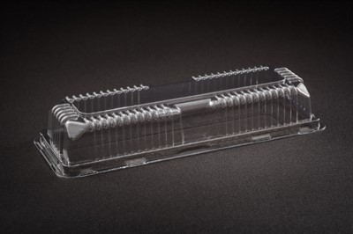
FICHA TÉCNICA DE PRODUTO

DESCRIÇÃO DO PRODUTO:
Nome do Produto: | Tampa Bolo 63 Cristal
Comprimento / Diâmetro Produto (milímetros) | 275mm diametro
Altura Produto (milímetros) | 75mm
Largura Produto (milímetros) | 50mm
Capacidade Produto (kg, Litros, Unidades etc.):
Matéria Prima do produto: | Pet PCR Grau Alimentício-Certificado Anvisa-TAMPA
 | PET - CORPO
Peso do Produto: | 0,020 kg
NCM
DUN
EAN

DADOS TRANSPORTE: (Embalagem de Embarque)
Tipo Embalagem : | Caixa de Papelão
Quantidade p/ Embalagem : | 200 Unidades
Peso Bruto Caixa: | 4,300 kg
Comprimento caixa ( cm): | 32cm
Largura caixa ( cm ) | 27cm
Altura caixa ( cm ) | 38cm

CARACTERÍSTICAS FISICA ( FOTO )

50 Preta
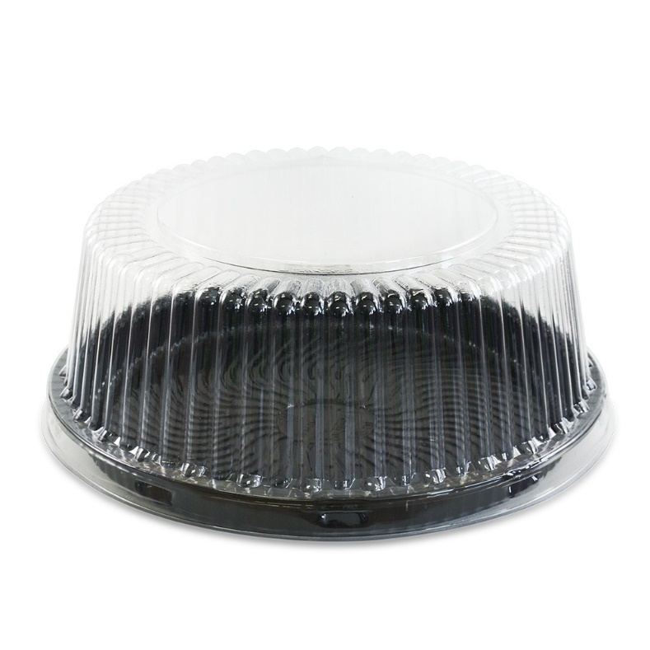
FICHA TÉCNICA DE PRODUTO

DESCRIÇÃO DO PRODUTO:
Nome do Produto: | Forma para Bolo 50 Preta/Média
Comprimento / Diâmetro Produto (milímetros) | 275mm diametro
Altura Produto (milímetros) | 102mm
Largura Produto (milímetros)
Capacidade Produto (kg, Litros, Unidades etc.): | 1,500 kg
Matéria Prima do produto: | Pet PCR Grau Alimentício-Certificado Anvisa-TAMPA
 | PET - CORPO
Peso do Produto: | 0,060 kg
NCM
DUN
EAN

DADOS TRANSPORTE: (Embalagem de Embarque)
Tipo Embalagem : | Caixa de Papelão
Quantidade p/ Embalagem : | 50 Unidades
Peso Bruto Caixa: | 3,300 kg
Comprimento caixa ( cm): | 54cm
Largura caixa ( cm ) | 27cm
Altura caixa ( cm ) | 32cm

CARACTERÍSTICAS FISICA ( FOTO )

50 Branca

FICHA TÉCNICA DE PRODUTO

DESCRIÇÃO DO PRODUTO:
Nome do Produto: | Forma para Bolo 50 Branca
Comprimento / Diâmetro Produto (milímetros) | 275mm diametro
Altura Produto (milímetros) | 102mm
Largura Produto (milímetros)
Capacidade Produto (kg, Litros, Unidades etc.): | 1,500 kg
Matéria Prima do produto: | Pet PCR Grau Alimentício-Certificado Anvisa-TAMPA
 | PET - CORPO
Peso do Produto: | 0,060 kg
NCM
DUN
EAN

DADOS TRANSPORTE: (Embalagem de Embarque)
Tipo Embalagem : | Caixa de Papelão
Quantidade p/ Embalagem : | 50 Unidades
Peso Bruto Caixa: | 3,300 kg
Comprimento caixa ( cm): | 54cm
Largura caixa ( cm ) | 27cm
Altura caixa ( cm ) | 32cm

CARACTERÍSTICAS FISICA ( FOTO )

